Resumen
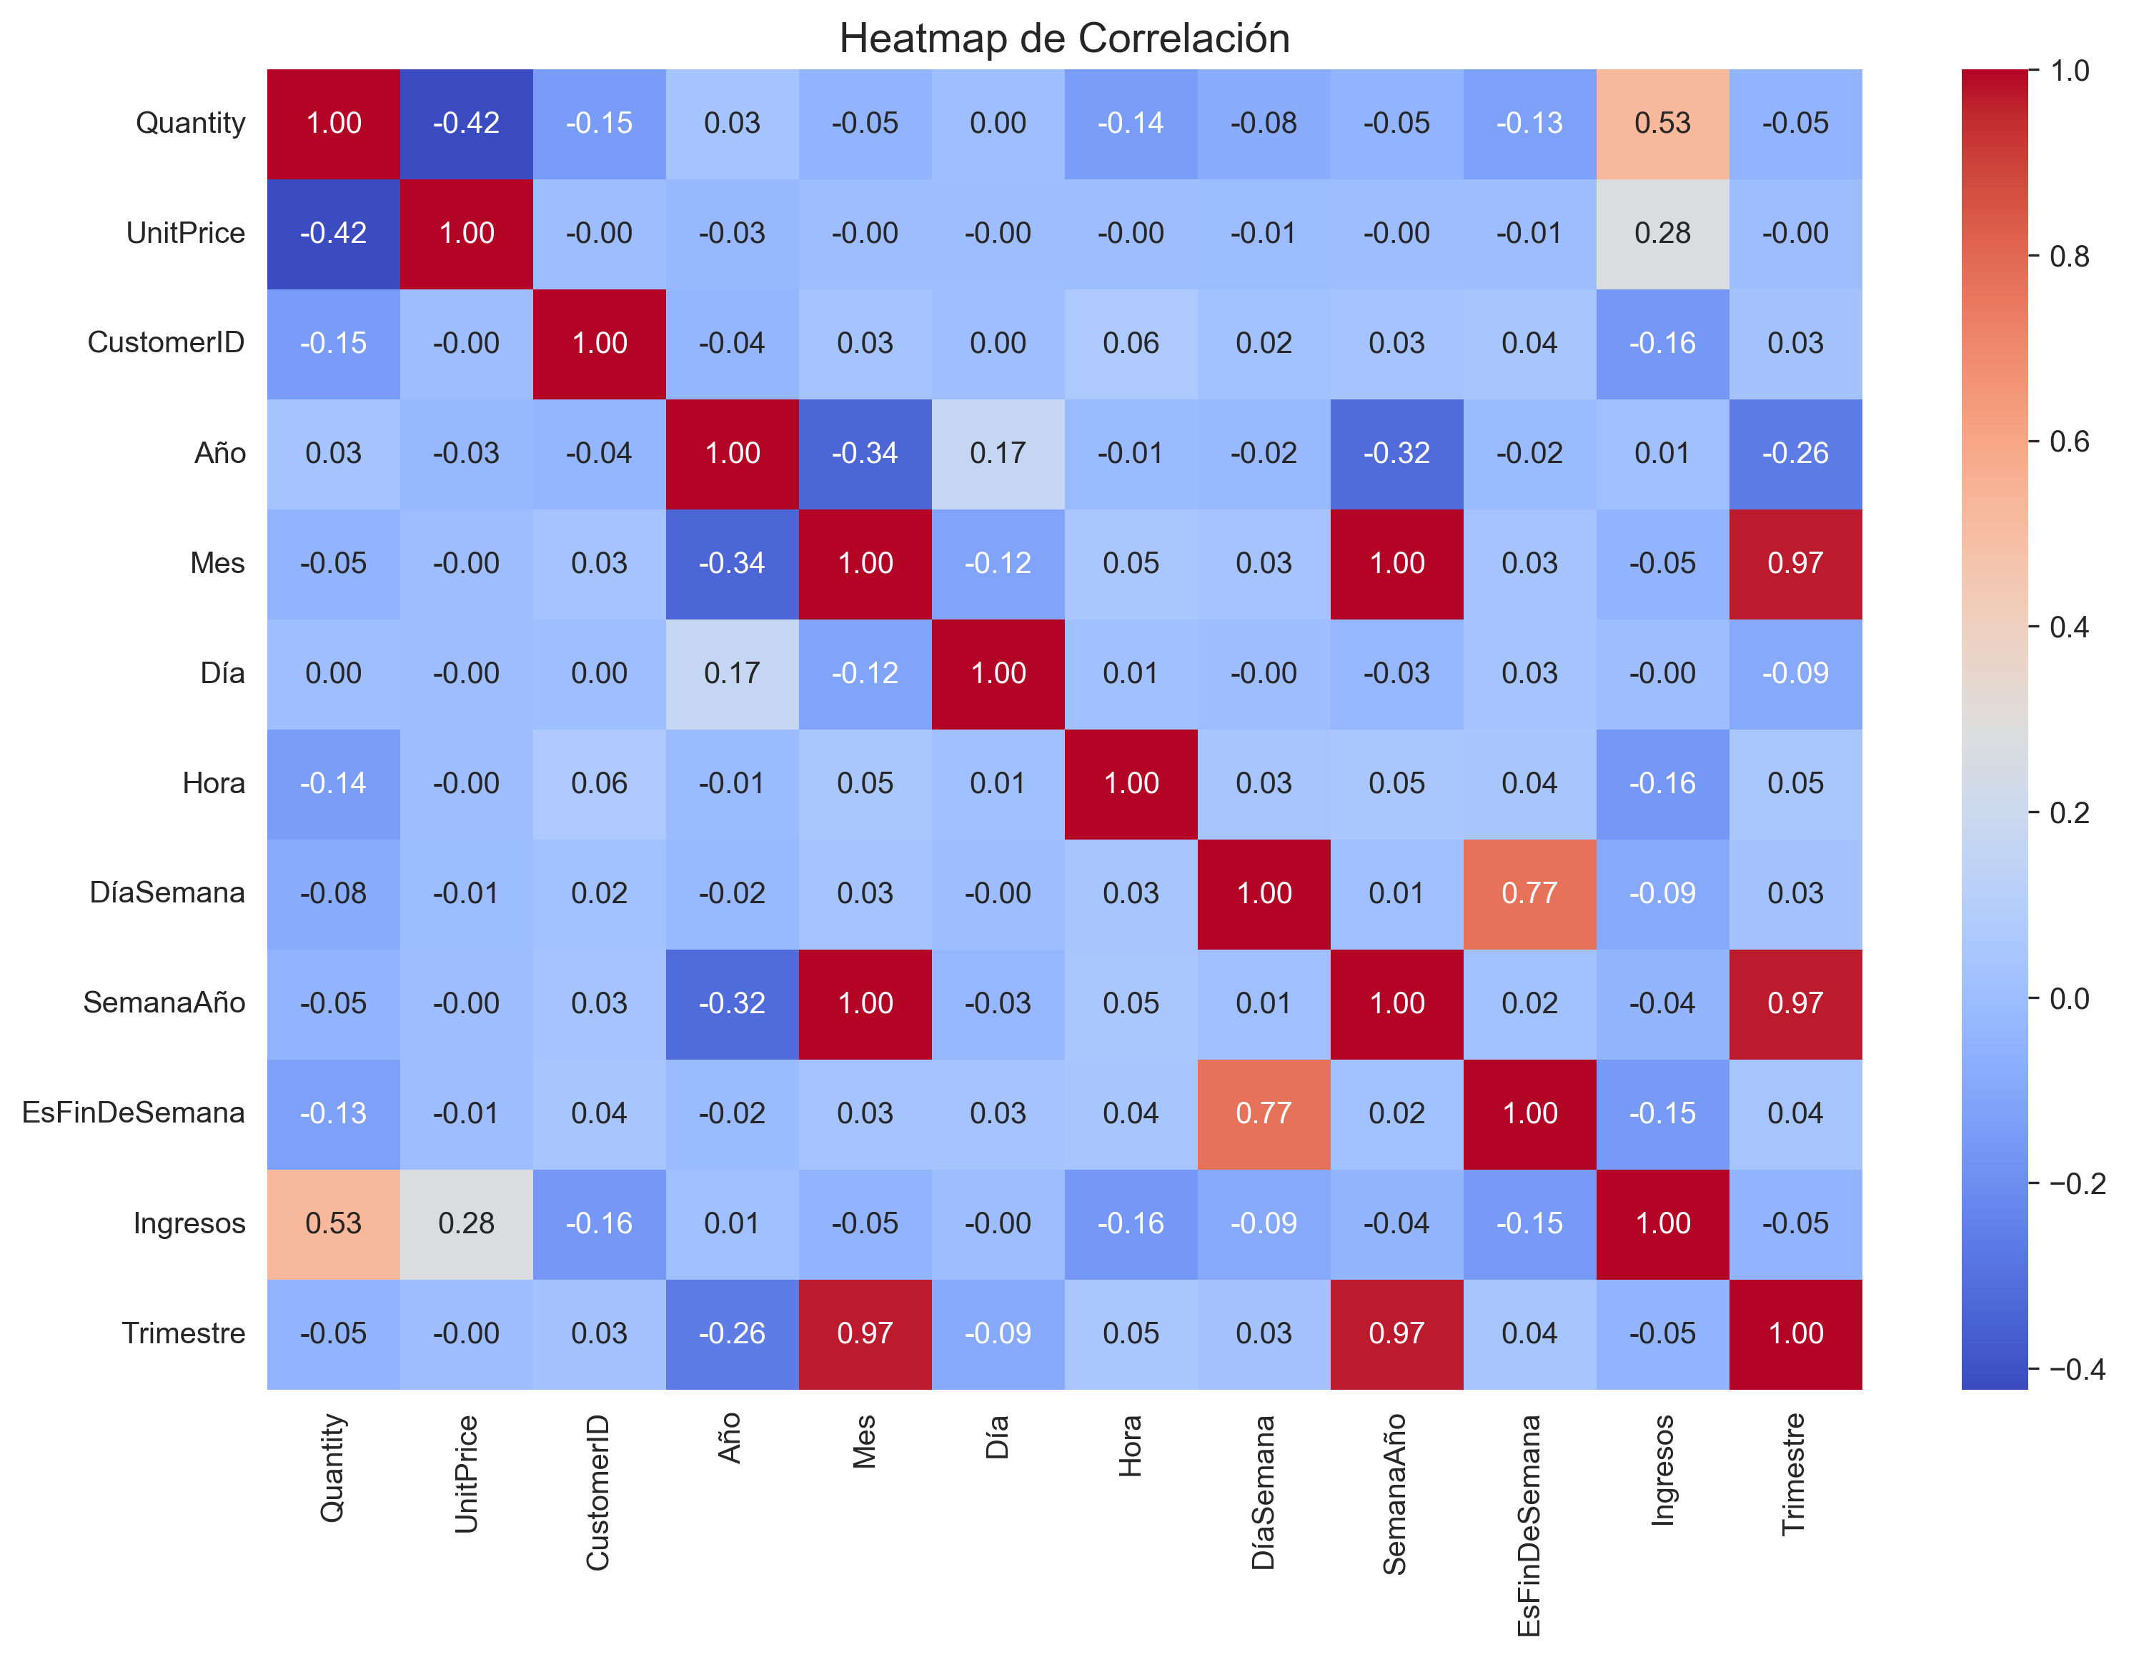
Predicción de Demanda E-Commerce
Reporte Técnico: EDA, Modelos de Redes Neuronales, Validación Cruzada, Tuning y Pruebas Estadísticas
Fecha de generación: 2026-07-11 19:04:02
CV folds: 5

Mejor modelo (RMSE): | MLP
RMSE | 6.7071
MAE | 5.5077
R² | -0.0393

Interpretación: El modelo con menor error (RMSE = 6.707, MAE = 5.508) fue MLP. Es importante señalar, con honestidad estadística, que el coeficiente de determinación (R²) máximo alcanzado entre los cinco modelos es -0.0000, un valor cercano a cero o negativo en varios casos. Un R² negativo indica que el modelo predice peor que una línea base trivial (la media de la variable objetivo), por lo que ninguno de los modelos entrenados logra capturar de forma confiable la relación entre las variables predictoras y la demanda real. El MAPE (superior al 200% en todos los modelos) confirma esta limitación. Esto no invalida el pipeline técnico -EDA, entrenamiento, validación cruzada, tuning y pruebas estadísticas están correctamente implementados- pero sí exige reportar el hallazgo tal como es: con las variables disponibles (StockCode, UnitPrice, CustomerID, Country y variables temporales) el problema de predicción de demanda a nivel de línea de pedido tiene una señal muy débil. Se recomienda, para el artículo científico, discutir esta limitación y proponer ingeniería de características adicional (por ejemplo, medias móviles de demanda histórica por producto, o agregación a nivel diario/semanal) como trabajo futuro.

